#1
#1. Insert_개요
본문 | 컨셉 이미지

날씨가 서늘해진 가을 가족들과 함께 산으로 캠핑하기 위해 여행을 오게 되었다. 산림욕을 하며 산새 소리를 노래 삼아 펼쳐진 길을 따라 걸었다. 따라가던 길이 점점 흐려져 가 주변을 둘러보니 나무들만 빽빽하게 들어서 주변이 어두워져 있었고 지금까지 걸어온 흔적을 찾으려야 찾을 수가 없었다. 날이 더 어두워지기 전에 빨리 돌아가야 한다는 생각이 머리에 가득 차게 되었고. 최대한 기억을 되살려 왔던 길을 찾아 돌아갈 수 있도록 앞으로 계속 나아갔다. 길을 찾아 헤매던 중 저 멀리 길의 끝에 숲의 출구로 보이는 빛이 보이기 시작한다. 그곳으로 달려 나아가 보니 펼쳐진 경관보고 사태가 더 심각해졌음을 느꼈다. 펼쳐진 바다 위에는 판옥선들과 작은 초탐선들이 바다 위를 떠다니며 배에 물건을 싣는 사람들의 의복은 사극에서 볼 수 있던 의상을 착의하고 있었다. | 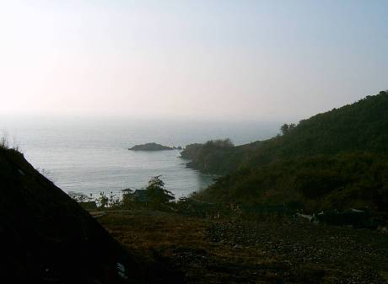 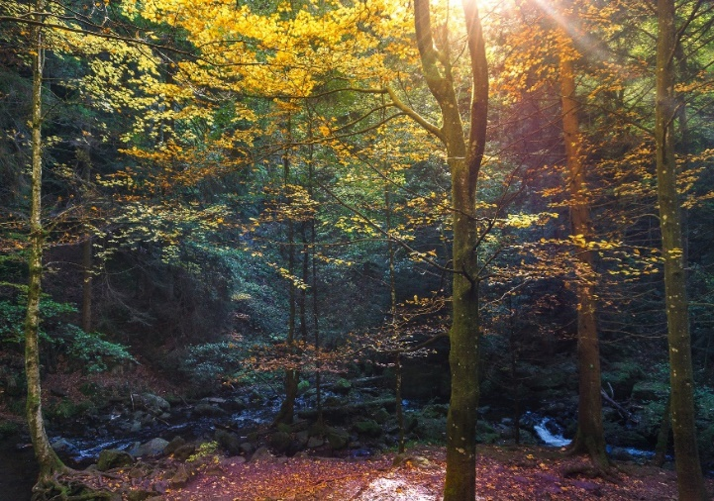

MovieSequence
Insert Sequence

#1. 개요

Example Image | Sequence



#2. 만남

Example Image | Sequence

